상품제안서
호텔160g타올 2p세트+싸바리케이스 굿즈세트 | 상품코드: S46389

 |  |  |  |  |  |  | 02-713-8555 | www.synergygift.co.kr
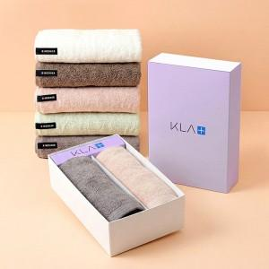

【상세/제작정보】

【인쇄/포장옵션】 | 자수 / 포장지포장

【공급단가】 | 수량 | 30~ | 100~ | 500~ | 1,000~ | 2,000~
*VAT별도 | 단가 | 15,080원 | 14,260원 | 13,570원 | 13,220원 | 12,990원

【상품 URL】 | https://www.synergygift.co.kr:443/src/goods_detail.php?gdno=46389

